المؤشرات الكلية

سوق العراق للاوراق المالية
جلسة الثلاثاء 2025/10/21 |  |  |  | تقرير أسعار الأسهم المتداولة واخبار الشركات
الجلسة (188)

الاسهم المتداولة المدرجة و OTC |  |  | 8,477,959,146 |  |  | قيمة الأسهم المتداولة المدرجة و OTC |  | 8,714,467,789 |  |  | صفقات الشركات المدرجة وOTC | 907
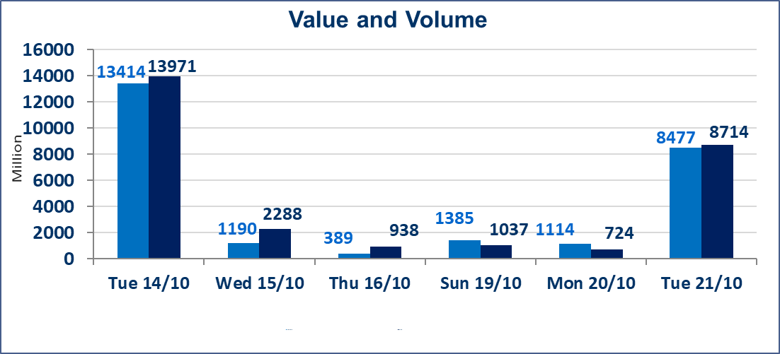
المؤشر60 ISX اليوم | 910.79 |  | نقطة |  |  | المؤشر15 ISX اليوم | 1106.06 | نقطة
المؤشر 60 ISX السابق | 921.81 |  | نقطة |  |  | المؤشر 15 ISX السابق | 1115.80 | نقطة
نسبة التغير | -1.20 |  | % |  |  | نسبة التغير | -0.87 | %
عدد النقاط | -11.02 |  | نقطة |  |  | عدد النقاط | -9.74 | نقطة

الشركات المدرجة | 104 | OTC | 11 | 115 |  | الشركات غير المتداولة المدرجة | 49 | OTC | 10 | 59
الشركات المتداولة | 41 | OTC | 0 | 41 |  | الشركات المرتفعة |  |  | 5
شركات الهيئة العامة |  |  |  | 4 |  | الشركات المنخفضة |  |  | 26
الموقوفة بقرار من هيأة الأوراق المالية |  |  |  | 10
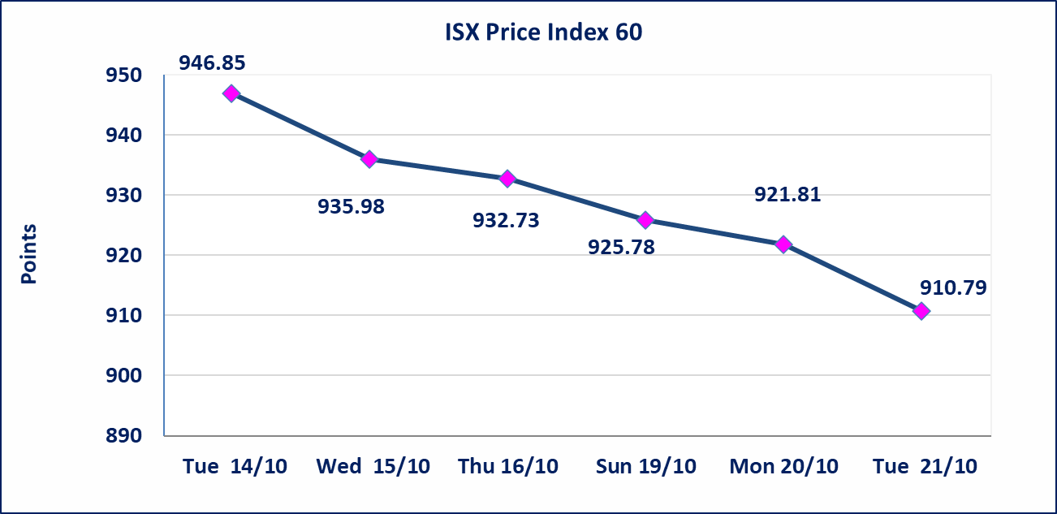
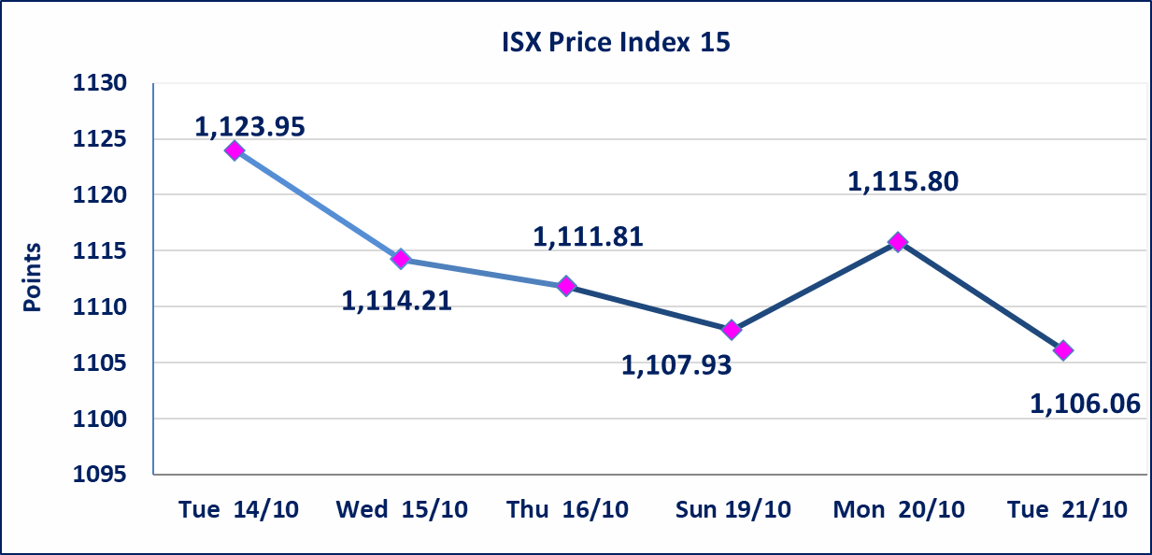

الاوامر الخاصة | نفذت شركة الفوز (بيع) ، شركة الابراء (شراء) أمر خاص على أسهم شركة مصرف العراقي الاسلامي بعدد أسهم (1,200,000,000) سهم بقيمة (1,200,000,000) دينار ، في زمن الجلسة الاضافي (بعد الساعة 1 ظهراً) وفقاً لاجراءات تنفيذ الصفقات الكبيرة.
الاوامر الخاصة | نفذت شركة الفوز أمر متقابل مقصود على أسهم شركة مصرف العراقي الاسلامي بعدد أسهم (6,400,000,000) سهم بقيمة (6,400,000,000) دينار ، في زمن الجلسة الاضافي (بعد الساعة 1 ظهراً) وفقاً لاجراءات تنفيذ الصفقات الكبيرة.
الحد الأعلى والادنى للتغير في السعر | نسبة التغير في المنصة النظامية (15%)، نسبة التغير في المنصة الثانية (20%)، نسبة التغير في المنصة الثالثة (5%) إرتفاعاً وإنخفاضاً من سعر الاغلاق السابق.
Web site : www.isx-iq.net E-mail : info-isx@isx-iq.net |  |  |  |  | 07834000034 - 07711211522 : ص . ب :3607 العلوية الهاتف |  |  |  |  |  | بغداد /الكرادة/ قرب المسرح الوطني /مجاور مصرف الخليج التجاري

نسبة التغير
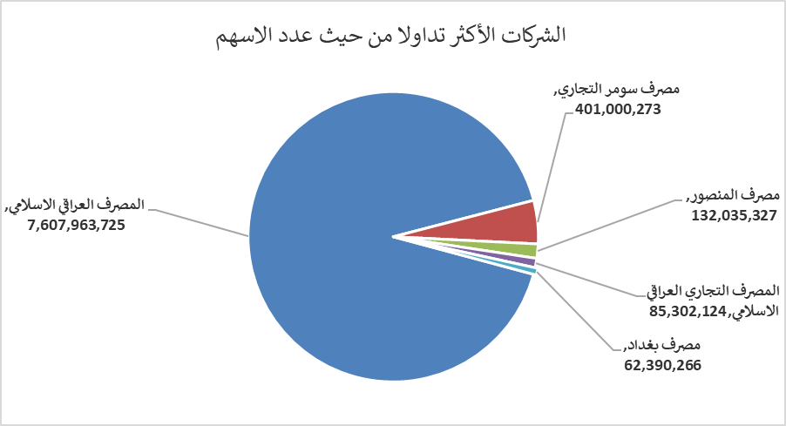
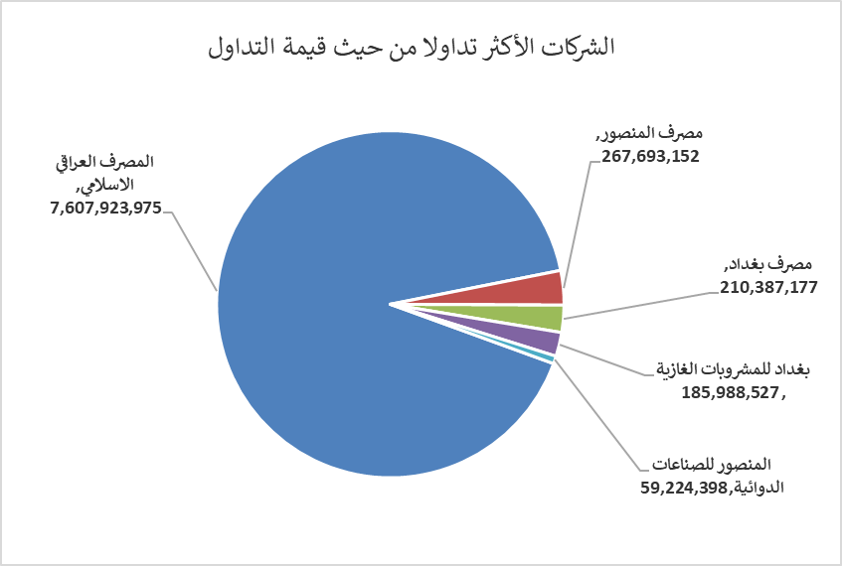
الشركات الأكثر ارتفاعاً وانخفاضاً

نسبة التغير لاسعار الاغلاق الاكثر ارتفاعاً |  |  |  | نسبة التغير لاسعار الاغلاق الاكثر انخفاضاً
اسم الشركة | اغلاق | التغير(%) | الاسهم المتداولة | اسم الشركة | اغلاق | التغير (%) | الاسهم المتداولة
الصناعات الالكترونية | 1.280 | 4.92 | 6,609,896 | مصرف نور العراق الاسلامي | 0.160 | -20.00 | 9,501,673
المواد الانشائية الحديثة | 0.560 | 3.70 | 1,176,363 | مصرف الانصاري | 0.850 | -15.00 | 500,000
فنادق المنصور | 37.000 | 2.07 | 30,000 | الامين للتأمين | 0.890 | -14.42 | 392,600
نقل المنتجات النفطية | 1.600 | 1.27 | 7,779,901 | الخياطة الحديثة | 6.250 | -8.09 | 737,562
فندق السدير | 25.000 | 1.01 | 150 | الخاتم للاتصالات | 2.480 | -5.34 | 54,730

الشركات الاكثر نشاطا حسب الاسهم المتداولة (حجم التداول) |  |  |  | الشركات الاكثر نشاطا حسب القيمة المتداولة
اسم الشركة | اغلاق | التغير(%) | الاسهم المتداولة | اسم الشركة | اغلاق | التغير (%) | القيمة المتداولة
المصرف العراقي الاسلامي | 0.990 | -1.98 | 7,607,963,725 | المصرف العراقي الاسلامي | 0.990 | -1.98 | 7,607,923,975
مصرف سومر التجاري | 0.090 | 0.00 | 401,000,273 | مصرف المنصور | 2.030 | -0.49 | 267,693,152
مصرف المنصور | 2.030 | -0.49 | 132,035,327 | مصرف بغداد | 3.360 | -1.18 | 210,387,177
المصرف التجاري العراقي الاسلامي | 0.690 | -4.17 | 85,302,124 | بغداد للمشروبات الغازية | 4.400 | -1.57 | 185,988,527
مصرف بغداد | 3.360 | -1.18 | 62,390,266 | المنصور للصناعات الدوائية | 2.450 | -2.00 | 59,224,398

